Worksheet
Изображение* | ID | Код | Артикул* | Название товара* | Цена, руб.* | Основной | Удаленный | В пути | 0 | Ваш заказ
Краны шаровые запорные для ВОДЫ
Краны запорные шаровые
Краны шаровые VALTEC
Краны шаровые VALTEC COMPACT
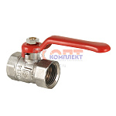 | 810917 | VLC-412001 | VT.090.N.04 | - Кран шар. COMPACT, стальная рукоятка 1/2" вн.-вн. (15 /240шт) | 0.00 руб. | 10 | 0 | 0 | шт | 0
 | 810918 | VLC-412002 | VT.090.N.05 | - Кран шар. COMPACT, стальная рукоятка 3/4" вн.-вн. (12 /192шт) | 0.00 руб. | 0 | >100 | 0 | шт | 0
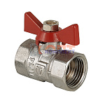 | 810919 | VLC-412003 | VT.092.N.04 | Кран шар. COMPACT, рукоятка бабочка 1/2" вн.-вн. (20 /320шт) | 0.00 руб. | 0 | 0 | 0 | шт | 0
 | 810920 | VLC-412004 | VT.092.N.05 | - Кран шар. COMPACT, рукоятка бабочка 3/4" вн.-вн. (14 /224шт) | 0.00 руб. | 0 | 0 | 0 | шт | 0
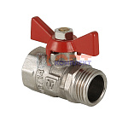 | 810921 | VLC-412005 | VT.093.N.04 | Кран шар. COMPACT, рукоятка бабочка 1/2" вн.-нар. (20 /320шт) | 0.00 руб. | 0 | 0 | 0 | шт | 0
 | 810922 | VLC-412006 | VT.093.N.05 | Кран шар. COMPACT, рукоятка бабочка 3/4" вн.-нар. (12 /192шт) | 0.00 руб. | 0 | 0 | 0 | шт | 0

